Planilha1
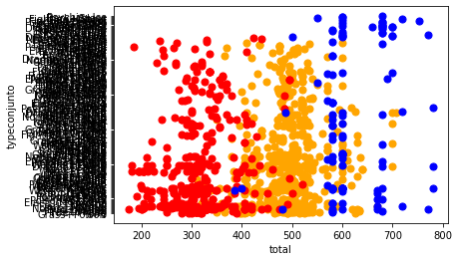
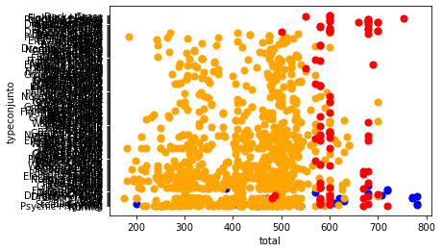
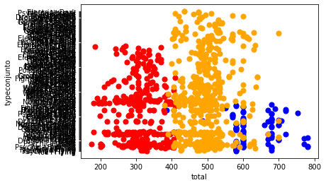
KMeans |  | Clusterização Hierárquica |  | DBSCAN
Cluster | Quantidade de Registros | Cluster | Quantidade de Registros | Cluster | Quantidade de Registros
2 | 527 | 0 | 554 | 0 | 915
1 | 399 | 1 | 374 | 1 | 89
0 | 112 | 2 | 110 | -1 | 34

